О компании
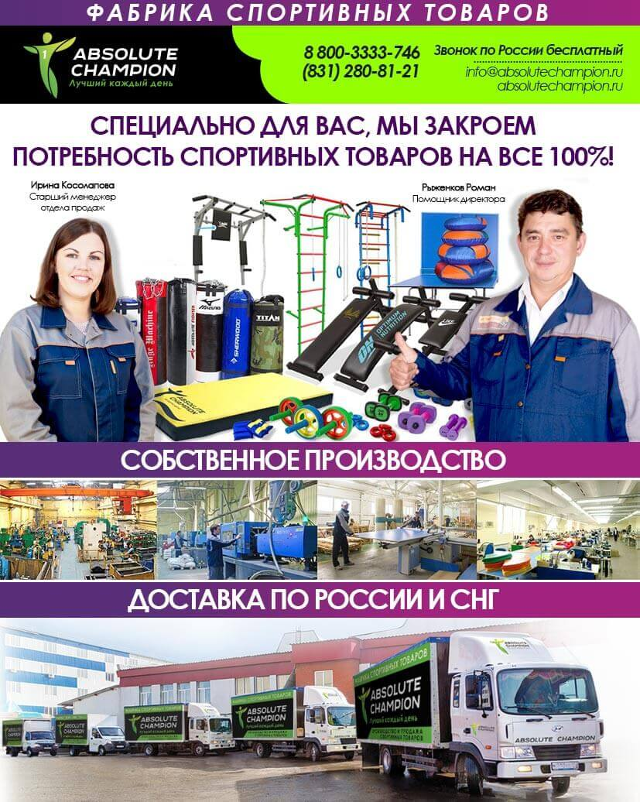

Специально для Вас мы производим более 1 000 спортивных товаров к 40 видам спорта, которые позволят увеличить Вашу прибыль и обеспечивать потребность ваших покупателей на 100%. Мы готовы Вам предложить самым большой в России ассортимент турников, боксерских груш, детских товаров. Нам доверяют крупнейшие сетевые компании России и стран СНГ: Декатлон, Спорт-Мастер, Магнит и др.
Фабрика спортивных товаров «Абсолютный Чемпион»: 1. Оборачиваемость нашей продукции 14 календарных дней, рентабельность от 40%! 2. Изготовим продукцию под Вашим логотипом, с Вашей фирменной символикой, в любом ценовом сегменте! 3. Удобная форма оплаты! 4. Возможен бартер на спортивные товары! 5. Доставка продукции точно в срок, в удобное для Вас место! 6. Маркетинговая поддержка: каталоги, подарки, размещение на сайте, стимулируем Ваш отдел продаж! 7. Консультация наших специалистов!

«АБСОЛЮТНЫЙ ЧЕМПИОН» - С НАМИ ЛЕГКО И ВЫГОДНО РАБОТАТЬ!
ДОСТАВКА ПО РОССИИ И СНГ СОБСТВЕННЫМ АВТОТРАНСПОРТОМ

ОСТАВЬ ЗАЯВКУ ПРЯМО СЕЙЧАС!
ТЕЛ. 8 800 3333 746 РОССИЯ, 603029, НИЖНИЙ НОВГОРОД, УЛ. ПАМИРСКАЯ, 11Ц
E-MAIL: info@absolutechampion.ru
http://absolutechampion.ru/

Турники и Брусья
Артикул | Наименование изделия | Фото изделия | Описание | Технические параметры |  |  | ЦЕНА |  | ЦЕНА ПО АКЦИИ |  | Заказ, шт
 |  |  |  |  | Мелкий ОПТ при покупке до 20 т.руб. | ОПТ 1 при закупке от 20 до 50 т.руб. | ОПТ 2 при закупке от 50 до 150 т.руб. | ОПТ 3 при закупке от 150 т.руб. | ОПТ | Специальное предложение
 | Стойка под штангу | 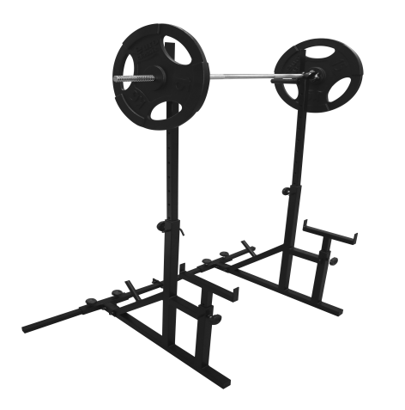 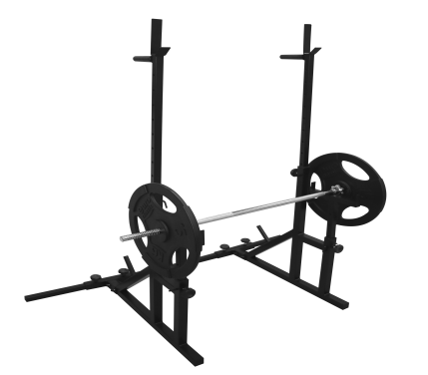 | Тип окраски-порошковое покрытие Опора ручек- резиновое покрытие Габариты в упаковке (Д/Ш/В)- 920*880*95 мм Максимальная/минимальная высота -1500/900 мм Максимальная ширина - 1400 мм Тип профиля стоек- 40*40, 30/30 мм Фиксаторы регулировок - "Барашек", оцинкованный палец Максимальная нагрузка - 200 кг. | Цвет постоянно в наличии (черный, белый) остальные цвета под заказ | 6630 | 3882 | 3882 | 3882 | 3882 | при заказе от 3 шт. цена составти 3468 р. | 0
 | Турник -Брусья "Титан" | 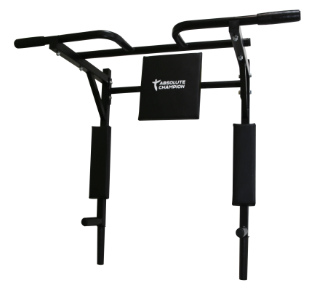 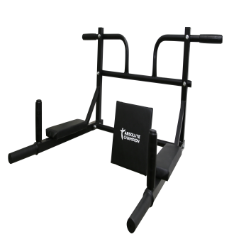 | Материал-сталь Вес изделия в упаковке - 8,5 кг Тип окраски - порошковая Ручки - резиновое покрытие Макс. нагрузка - 200кг. Габариты упаковки - 960*680*90мм Габариты изделия положении турник: ширина перекладины - 980 мм вылет от стены - 440 мм Вположении брусья: вылет от стены - 740мм. Ширина между брусьев- 500мм. | цвет ручек и самого изделия может быть любым | 3050 | 1826 | 1826 | 1826 | 1826 | при заказе от 10 шт. цена составти 1 607 р. | 0
 | Турник треххватный NEW c эспандером Т1 (крепеж к стене) | 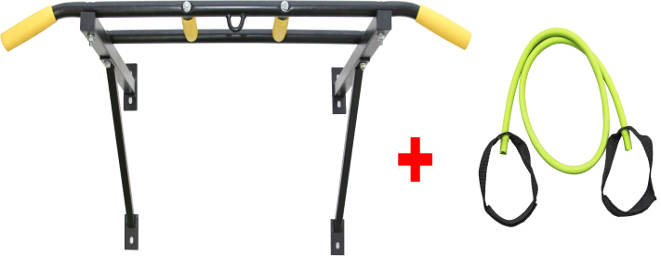 | Материал-сталь Вес изделия - 7 кг Тип окраски - порошковая Ручки - резиновое покрытие Максимальная нагрузка - 150 кг. Габариты упаковки - 1060*270*70мм Габариты изделия - 975*540*410мм | цвет ручек и самого изделия может быть любым | 2177 | 1384 | 1384 | 1384 | 1384 | при заказе от 10 шт. цена составти 1 173 р. | 0
 | Турник-Брусья "Прогресс" NEW с эспандером Т2 | 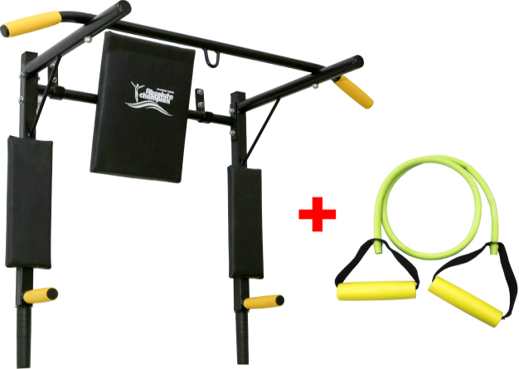 | Материал-сталь Вес изделия - 8,5 кг Тип окраски - порошковая Ручки - резиновое покрытие Макс. нагрузка - 150кг. Габариты упаковки - 950*620*40мм Габариты изделия: В положении турник: ширине перекладины - 975 мм вылет от стены - 460 мм Вположении брусья: вылет от стены - 760мм. оасстояние между подлокотников - 500 мм | цвет ручек и самого изделия может быть любым | 2651 | 1685 | 1685 | 1685 | 1685 | при заказе от 10 шт. цена составти 1 428 р. | 0
 | Турник-брусья Профи NEW с эспандером Т3 | 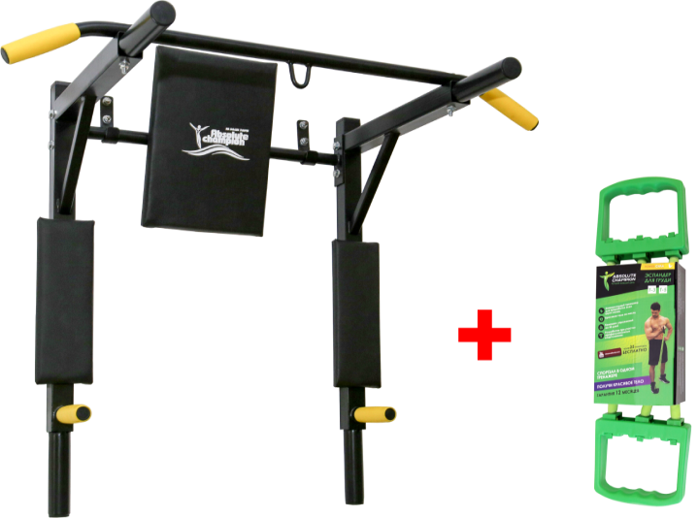 | Материал-сталь Вес изделия - 11 кг Тип окраски - порошковая Ручки - резиновое покрытие Макс. нагрузка - 150кг. Габариты упаковки - 1060*620*60мм Габариты изделия: В положении турник: ширине перекладины - 975 мм вылет от стены - 600 мм Вположении брусья: вылет от стены - 820 мм. оасстояние между подлокотников - 500 мм | цвет ручек и самого изделия может быть любым | 3124 | 1986 | 1986 | 1986 | 1986 | при заказе от 10 шт. цена составти 1 683 р. | 0
 | Турник брусья "Прогресс" (крепеж к стене)Цвета: черный, белый цвет ручек: черный, желтый | 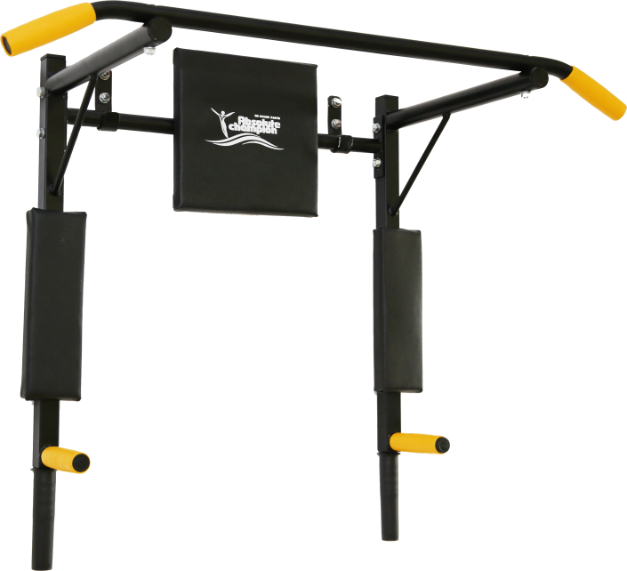 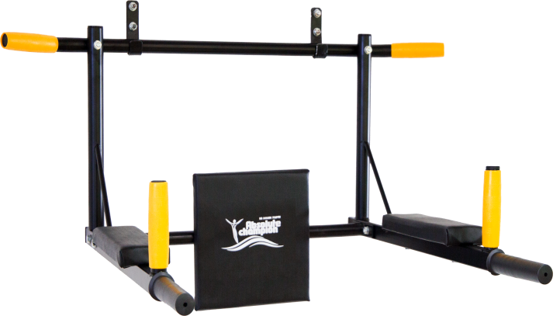 | Габариты в положении турник: вылет от стены- 395 мм., длина ручки турника - 980 мм. Габариты в положении брусья: вылет брусьев от стены - 755 мм., расстояние между брусьев - 510мм. Окраска: порошковая Металл: сталь Конструкция: сборная Допустимая нагрузка:150 кг Гарантия: 2 года | цвет ручек и самого изделия может быть любым | 2164 | 1632 | 1632 | 1632 | 1632 | при заказе от 10 шт. цена составти 1 377 р. | 0
 | Турник брусья профи "Атлет" (профиль 30*30) (крепеж к стене)Цвета: черный, белый цвет ручек: черный, желтый | 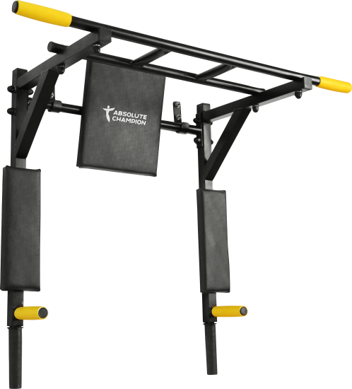 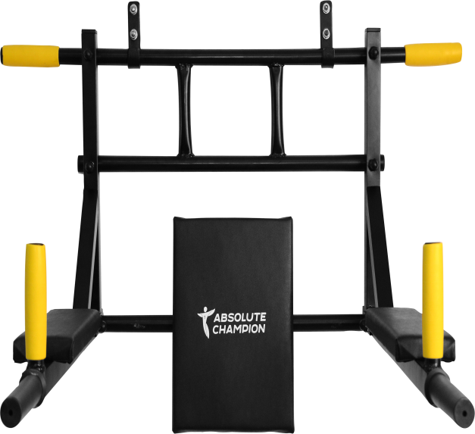 | Габариты в положении турник: вылет от стены- 440 мм., длина ручки турника - 980 мм. Габариты в положении брусья: вылет брусьев от стены - 740 мм., расстояние между брусьев - 500мм. Окраска: порошковая Металл: сталь Конструкция: сборная Допустимая нагрузка:200 кг Гарантия: 2 года | цвет ручек и самого изделия может быть любым | 2238 | 1688 | 1688 | 1688 | 1688 | при заказе от 10 шт. цена составти 1 428 р. | 0
Профиль 30*30
 | Турник брусья профи "Железное тело" (профиль 30*30) (крепеж к стене)Цвета: черный, белый цвет ручек: черный, желтый | 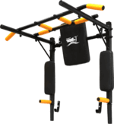 НОВИНКА!!! | Ширина: 980мм Глубина: 530мм Высота: 750мм Окраска: порошковая Металл: сталь Конструкция: сборная Допустимая нагрузка:200кг Гарантия: 2 года | простая коробка 910*610*40 | 2659 | 2045 | 2045 | 2045 | 2045 | при заказе от 50 шт. цена составти 1 702 р. | 0
Труба 32
5компл. | Турник-Брусья "Cтандарт" (труба 32) (крепеж к стене) цвет ручек: черный, желтый | 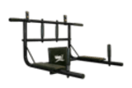 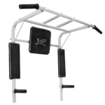 ХИТ ПРОДАЖ!!! | Ширина: 980мм Глубина: 690мм - брусья, 440мм - турник Окраска: порошковая Металл: сталь Конструкция: сборная Допустимая нагрузка: 100кг Расстояние между подлокотниками: 500мм Гарантия: 2 года | простая коробка 960*510*80 | 2409 | 1816 | 1816 | 1816 | 1816 |  | 0
Профиль 40*40
5компл. | Турник-Брусья "Профи" (профиль 40*40) (крепеж к стене) Цвета: черный, белый, желтый, розовый, синий, зеленый, серый цвет ручек: черный, желтый | 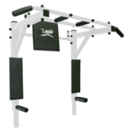 ХИТ ПРОДАЖ!!! | Ширина: 980 мм Глубина: 800 мм - брусья, 450 мм - турник Окраска: порошковая Металл: сталь Конструкция: сборная Допустимая нагрузка: 250кг Расстояние между подлокотниками: 550мм Гарантия: 2 года | простая коробка 960*510*80 | 2863 | 2159 | 2159 | 2159 | 2159 | при заказе от 20 шт. цена составти 1 817 р. | 0
Профиль 40*40
5компл. | Турник-Брусья "Профи Усиленный" (крепеж к стене) (профиль 40*40) Цвета: черный, белый цвет ручек: черный, желтый | 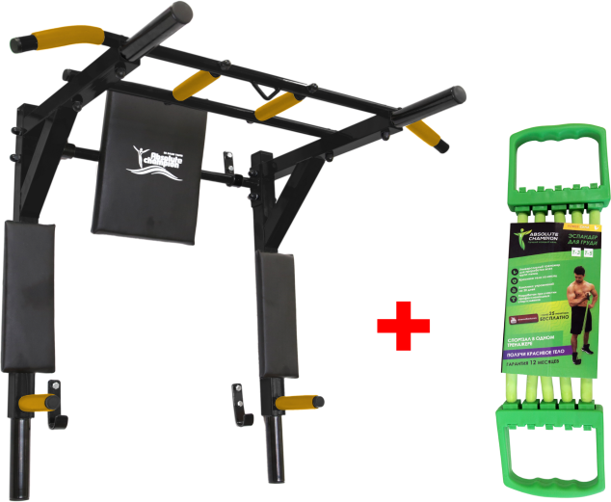 | Ширина: 980мм Глубина: 600мм Высота: 800мм Допустимая нагрузка: до 250кг Гарантия: 2 года | простая коробка 960*510*80 | 3317 | 2502 | 2502 | 2502 | 2502 |  | 0
Профиль 40*40
5компл. | Турник треххватный (профиль 40*40) (крепеж к стене) Цвета: черный, белый, розовый, синий, зеленый, серый цвет ручек: черный, желтый | 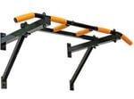 ХИТ ПРОДАЖ!!! | Ширина: 980мм Глубина: 500мм Высота: 430мм Окраска: порошковая Металл: сталь Конструкция: сборная Допустимая нагрузка: 150кг Гарантия: 2 года | простая коробка 1050*260*70 | 1892 | 1427 | 1427 | 1427 | 1427 | при заказе от 50 шт. цена составти 1 360 р. | 0
Профиль 40*40
5компл. | Турник четыреххватный трансформер (профиль 40*40) (крепеж к стене) цвет ручек: черный, желтый | 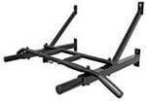 ХИТ ПРОДАЖ!!! | Ширина: 980мм Глубина: 665мм Высота: 430мм Окраска: порошковая Металл: сталь Конструкция: сборная Допустимая нагрузка: до 150кг Гарантия: 2 года | простая коробка 1050*260*70 | 2045 | 1542 | 1542 | 1542 | 1542 |  | 0
Труба 32
Труба 32
 | Турник 5-и хватный "Чемпион" (труба 32) (крепеж к стене)Цвета: черный, белый, серый цвет ручек: черный, желтый | НОВИНКА!!! | Ширина: 980мм Глубина: 500мм Высота: 270мм Окраска: порошковая Металл: сталь Конструкция: сборная Допустимая нагрузка:120кг Гарантия: 2 года | простая коробка 990*280*90 | 1471 | 1131 | 1131 | 1131 | 1131 |  | 0
Труба 32
Труба 32
 | Турник "Победитель" (труба 32) (крепеж к стене)Цвета: черный, белый, серый цвет ручек: черный, желтый | 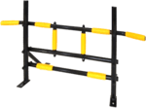 НОВИНКА!!! | Ширина: 980мм Глубина: 500мм Высота: 310мм Окраска: порошковая Металл: сталь Конструкция: сборная Допустимая нагрузка:150кг Гарантия: 2 года | простая коробка 1020*320*45 | 1727 | 1302 | 1302 | 1302 | 1302 |  | 0
Профиль 40*40
5компл. | Турник усиленный с подвесом (профиль 40*40) (крепеж к стене) цвет ручек: черный, желтый | 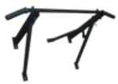 | Ширина: 980мм Глубина: 550мм Высота: 430мм Окраска: порошковая Металл: сталь Конструкция: сборная Допустимая нагрузка: 150кг Гарантия: 2 года | простая коробка 1050*260*70 | 1803 | 1359 | 1359 | 1359 | 1359 |  | 0
Профиль 40*40
5компл. | Турник с подвесом (профиль 40*40) (крепеж на колонну) цвет ручек: черный, желтый | 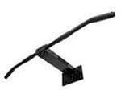 | Ширина: 980мм Глубина: 350мм Высота: 120мм Допустимая нагрузка: до 120кг Гарантия: 2 года | простая коробка 980*210*120 | 1515 | 1142 | 1142 | 1142 | 1142 |  | 0
Профиль 40*40
Профиль 40*40
 | Турник "Oлимп" (профиль 40*40) (крепеж к стене,потолку) Цвета: черный, белый, серый цвет ручек: черный, желтый | НОВИНКА!!! | Ширина: 970мм Глубина: 260мм Высота: 170мм Окраска: порошковая Металл: сталь Конструкция: сборная Допустимая нагрузка:150кг Гарантия: 2 года | простая коробка 980*270*175 | 2106 | 1588 | 1588 | 1588 | 1588 |  | 0
Труба 25
 | Турник в распор №1 (труба 25) цвет ручек: черный, желтый | НОВИНКА!!! | Длина мин.: 720мм Длина макс. 800мм Окраска: порошковая Метал: сталь Конструкция: сборная Допустимая нагрузка:80кг Гарантия: 2 года | простая коробка 720*110*40 | 515 | 388 | 388 | 388 | 388 |  | 0
Труба 25
Труба 25
 | Турник в распор №2 (труба 25) цвет ручек: черный, желтый | НОВИНКА!!! | Длина мин.: 670мм Длина макс. 750мм Окраска: порошковая Метал: сталь Конструкция: сборная Допустимая нагрузка:80кг Гарантия: 2 года | простая коробка 650*80*55 | 545 | 411 | 411 | 411 | 411 |  | 0
Труба 25
Труба 25
 | Турник в распор №3 (труба 25) цвет ручек: черный, желтый | НОВИНКА!!! | Длина мин.: 690мм Длина макс. 860мм Окраска: порошковая Метал: сталь Конструкция: сборная Допустимая нагрузка:80кг Гарантия: 2 года | простая коробка 650*80*55 | 576 | 434 | 434 | 434 | 434 |  | 0
Профиль 40*40
5компл. | Турник (профиль 40*40) (крепеж к потолку) цвет ручек: черный, желтый |  | Длина: 400мм Ширина: 980 мм Высота от потолка: 350мм Окраска: порошковая Металл: сталь Конструкция: сборная Допустимая нагрузка: до 100 кг Гарантия: 2 года | простая коробка 1050*260*70 | 1011 | 777 | 777 | 777 | 777 |  | 0
Труба 25
Труба 25
5компл. | Турник-1 треххватный (труба 25) (крепеж в дверной проем) цвет ручек: черный, желтый | 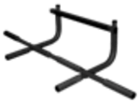 ХИТ ПРОДАЖ!!! | Ширина: 980мм Глубина: 380мм Окраска: порошковая Металл: сталь Конструкция: сборная Допустимая нагрузка: 100кг Гарантия: 2 года | простая коробка 660*225*85 | 1128 | 868 | 868 | 868 | 868 |  | 0
Труба 25
5компл. | Турник-2 треххватный (труба 25) (крепеж в дверной проем) цвет ручек: черный, желтый | 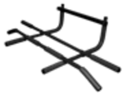 | Ширина: 980мм Глубина: 560мм Окраска: порошковая Метал: сталь Конструкция: сборная Допустимая нагрузка: 100кг Гарантия: 2 года | простая коробка 660*250*85 | 1469 | 1108 | 1108 | 1108 | 1108 |  | 0
Труба 25
5компл. | Турник-3 треххватный (труба 25) (крепеж в дверной проем) цвет ручек: черный, желтый | 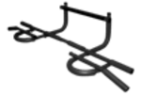 | Ширина: 1116мм Глубина: 480мм Окраска: порошковая Металл: сталь Конструкция: сборная Допустимая нагрузка: 100кг Гарантия: 2 года | простая коробка 660*250*85 | 1727 | 1302 | 1302 | 1302 | 1302 |  | 0
Труба 25
5компл. | Турник (труба 25) (крепеж в угол) цвет ручек: черный, желтый |  | Длина: 1200мм Окраска: порошковая Металл: сталь Конструкция: сборная Допустимая нагрузка: 100кг Гарантия: 2 года | простая коробка 1250*50*50 | 909 | 685 | 685 | 685 | 685 |  | 0
Профиль 40*40
5компл. | Турник СССР (профиль 40*40) (крепеж к стене) цвет ручек: черный, желтый | 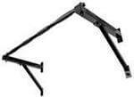 | Ширина: 980мм Глубина: 500мм Высота: 430мм Допустимая нагрузка: до 150кг Гарантия: 2 года | простая коробка 1050*260*70 | 1366 | 1051 | 1051 | 1051 | 1051 |  | 0
Профиль 40*40
5компл. | Турник складной (профиль 40*40) (крепеж к стене) цвет ручек: черный, желтый | 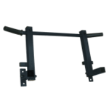 | Ширина: 980мм Глубина (в сложенном состоянии): 150мм Глубина (в разложенном состоянии): 400мм Окраска: порошковая Металл: сталь Конструкция: сборная Допустимая нагрузка: 80кг Гарантия: 2 года | простая коробка 1050*260*70 | 1291 | 994 | 994 | 994 | 994 |  | 0
 | Брусья "Рельеф" (крепеж к стене) | НОВИНКА!!! | Ширина: 510мм Глубина: 160мм Высота: 100мм Окраска: порошковая Металл: сталь Конструкция: сборная Гарантия: 2 года | простая коробка 520*170*110 | 1212 | 914 | 914 | 914 | 914 |  | 0
 | Упоры (Брусья) для отжиманий Паралетсы | 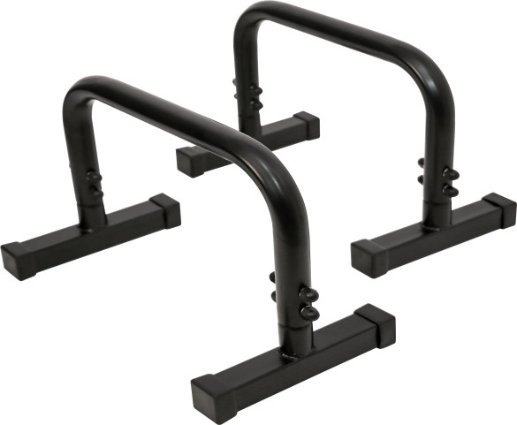 | Материал: сталь Вес в упаковке: 5,9 кг. Тип окраски: порошковое покрытие Габариты упаковки: Д/Ш/В 98*27*35 см. Габариты изделия: Д/Ш/В 55*25*35 см. | цвет: белый, черный, остальные под заказ | 1665 | 1141 | 1141 | 1141 | 1141 |  | 0
 | Брусья для отжиманий Хайлетсы | 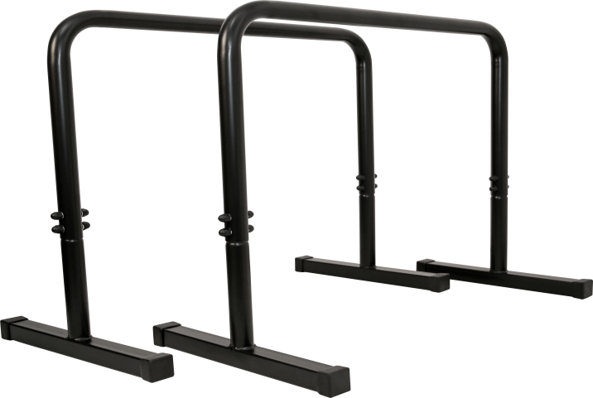 | Материал: сталь Вес в упаковке: 10,5 кг. Тип окраски: порошковое покрытие Габариты упаковки: Д/Ш/В 98*60*6 см. Габариты изделия: Д/Ш/В 70*45*75 см. | цвет: белый, черный, остальные под заказ | 2178 | 1493 | 1493 | 1493 | 1493 |  | 0
 | Турник напольный NEW | 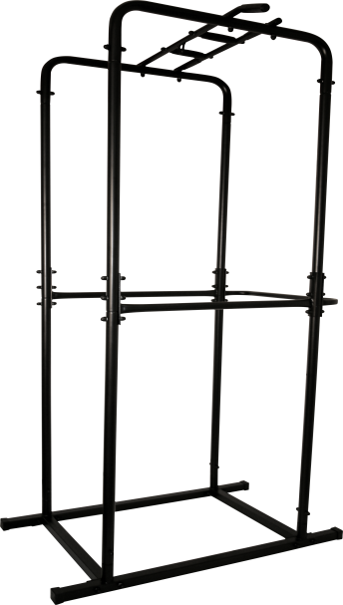 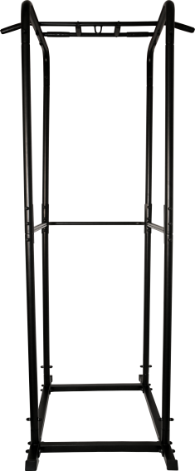 | Материал: сталь Вес в упаковке: 31 кг. Тип окраски: порошковое покрытие Ручки: резиновые Габариты упаковки: Д/Ш/В 116*40*18 см. Габариты изделия: Д/Ш/В 115*100*230 см. | цвет: белый, черный, остальные под заказ | 6888 | 4723 | 4723 | 4723 | 4723 |  | 0
Профиль 25*25
5компл. | Брусья №1 (профиль 25*25) (крепеж к стене) цвет ручек: черный, желтый |  | Ширина: 500мм Глубина: 650мм Высота: 350мм Окраска: порошковая Металл: сталь Конструкция: сборная Допустимая нагрузка: 100кг Расстояние между подлокотниками: 370мм Гарантия: 2 года | простая коробка 1050*260*70 | 1545 | 1188 | 1188 | 1188 | 1188 |  | 0
Профиль 40*40
Труба 25
Труба 25
5компл. | Брусья №2 (профиль 40*40) (крепеж к стене) цвет ручек: черный, желтый |  | Ширина: 500мм Глубина: 750мм Высота: 450мм Окраска: порошковая Металл: сталь Конструкция: сборная Допустимая нагрузка: 120кг Расстояние между подлокотниками: 470мм Гарантия: 2 года | простая коробка 1050*260*70 | 1663 | 1279 | 1279 | 1279 | 1279 |  | 0
 | Упоры для отжимания (труба 25) | 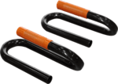 НОВИНКА!!! | Ширина: 250мм Глубина: 130мм Высота: 90мм Окраска: порошковая Металл: сталь Конструкция: сборная Гарантия: 2 года | простая коробка 260*140*100 | 515 | 388 | 388 | 388 | 388 |  | 0
5компл. | Турник детский (крепеж к стене) | 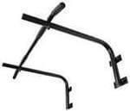 | Ширина: 980мм Глубина: 600мм Высота: 300мм Допустимая нагрузка: до 60кг Гарантия: 2 года | простая коробка 980*300*110 | 1174 | 902 | 902 | 902 | 902 |  | 0
5компл. | Турник детский усиленный (крепеж к стене) | 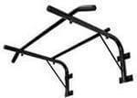 | Ширина: 980мм Глубина: 600мм Высота: 300мм Допустимая нагрузка: до 100кг Гарантия: 2 года | простая коробка 980*300*110 | 1348 | 1017 | 1017 | 1017 | 1017 |  | 0
 | Турник-Брусья "Юниор" (труба 32) (крепеж к стене) |  | Ширина: 560мм Глубина: 500мм Высота: 600мм Допустимая нагрузка: до 100кг Гарантия: 2 года | простая коробка 960*510*80 | 2007 | 1514 | 1514 | 1514 | 1514 |  | 0
5компл. | Турник настенный "FOR MEN" | 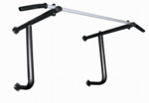 | Ширина: 975мм Глубина: 600мм Высота: 500мм Окраска: порошковая Металл: сталь Конструкция: сборная Допустимая нагрузка: 100кг Гарантия: 2 года | простая коробка | 1348 | 1017 | 1017 | 1017 | 1017 |  | 0
 | Турник настенный | 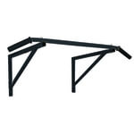 | Ширина: 980 мм Глубина: 500 мм Высота: 300 мм Окраска: порошковая Металл: сталь Конструкция: сборная Допустимая нагрузка: 150 кг Гарантия: 2 года | простая коробка | 1048 | 806 | 806 | 806 | 806 |  | 0
 | КОРЗИНА Мы автоматически посчитали сумму Вашего заказа |  |  |  |  |  |  |  |  | Кол-во | 0

Единоборства
Артикул | Наименование изделия |  |  |  | ЦЕНА |  |  | ЦЕНА ПО АКЦИИ |  | Заказ, шт
 |  | Фото изделия | Технические параметры | Мелкий ОПТ при покупке до 20 т.руб. | ОПТ 1 при закупке от 20 до 50 т.руб. | ОПТ 2 при закупке от 50 до 150 т.руб. | ОПТ 3 при закупке от 150 т.руб. | ОПТ | Специальное предложение
 |  |  | Боксерские мешки и груши
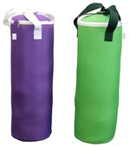
 | Мешок боксерский детский 0,9кг Оксфорд |  | Высота: 30см Диаметр:13см Покрытие: тент.материал Наполнитель: песок+опилки Крепление: стропа+карабин | 442 | 304 | 304 | 304 | 304 |  | 0
 | Мешок боксерский детский 4кг Оксфорд |  | Высота: 40см Диаметр: 17см Покрытие: тент.материал Наполнитель: песок+опилки Крепление: стропа+карабин | 742 | 511 | 511 | 511 | 511 |  | 0
 | Мешок боксерский детский 6 кг Оксфорд |  | Высота:43 см Диаметр: 19 см Покрытие: тент. материал Наполнитель: песок+опилки Крепление: стропа+карабин | 829 | 571 | 571 | 571 | 571 |  | 0
 | Мешок боксерский детский 10кг Оксфорд |  | Высота: 61см Диаметр: 22см Покрытие: тент.материал Наполнитель: песок+опилки Крепление: стропа+карабин | 1049 | 723 | 723 | 723 | 723 |  | 0
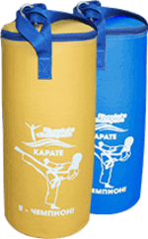
 | Мешок боксерский детский 0,9кг Покрытие: винилискожа |  | Высота: 30см Диаметр:13см Покрытие: винилискожа Наполнитель: песок+опилки Крепление: стропа+карабин | 252 | 194 | 194 | 194 | 194 |  | 0
 | Мешок боксерский детский 4кг ПВХ |  | Высота: 40см Диаметр: 17см Покрытие: тент.материал Наполнитель: песок+опилки Крепление: стропа+карабин | 1055 | 727 | 727 | 727 | 727 |  | 0
 | Мешок боксерский детский 6 кг ПВХ |  | Высота:43 см Диаметр: 19 см Покрытие: тент. материал Наполнитель: песок+опилки Крепление: стропа+карабин | 1189 | 819 | 819 | 819 | 819 |  | 0
 | Мешок боксерский детский 10кг ПВХ |  | Высота: 61см Диаметр: 22см Покрытие: тент.материал Наполнитель: песок+опилки Крепление: стропа+карабин | 1354 | 933 | 933 | 933 | 933 |  | 0
 | Мешок боксерский детский 12кг ПВХ | Хороший тренажер для детей, не травмирует, способствует улучшению координации и чувства дистанции. ХИТ ПРОДАЖ!!! | Высота: 63см Диаметр: 23,5см Покрытие: тент.материал Наполнитель: песок+опилки Крепление: стропа+карабин | 1484 | 1024 | 1024 | 1024 | 1024 |  | 0
 | Мешок боксерский Юниор 5 кг (ПВХ) |  | Высота:43 см Диаметр: 19 см Покрытие: тент. материал Наполнитель: песок+опилки Крепление: стропа+карабин | 710 | 556 | 517 | 484 |  |  | 0
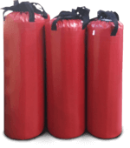
 | Мешок боксерский Юниор 10 кг (ПВХ) |  | Высота: 61см Диаметр: 22см Покрытие: тент.материал Наполнитель: песок+опилки Крепление: стропа+карабин | 900 | 705 | 656 | 613 |  |  | 0
 | Мешок боксерский Юниор 15 кг (ПВХ) |  | Высота: 68см Диаметр: 25см Покрытие: тент.материал Наполнитель: песок+опилки Крепление: стропа+карабин | 1066 | 835 | 777 | 727 |  |  | 0
 | Мешок боксерский Юниор 20 кг (ПВХ) |  | Высота: 75см Диаметр: 225см Покрытие: тент.материал Наполнитель: песок+опилки Крепление: стропа+карабин | 1224 | 958 | 891 | 834 |  |  | 0
 | Мешок боксерский Юниор 25 кг (ПВХ) |  | Высота: 75см Диаметр: 225см Покрытие: тент.материал Наполнитель: песок+опилки Крепление: стропа+карабин | 1336 | 1046 | 973 | 910 |  |  | 0
 | Мешок боксерский Юниор 30 кг (ПВХ) |  | Высота: 78см Диаметр: 29см Покрытие: тент.материал Наполнитель: песок+опилки Крепление: стропа+карабин | 1520 | 1190 | 1107 | 1036 |  |  | 0
 | Мешок боксерский Юниор 35 кг (ПВХ) | НОВИНКА!!! | Высота: 84см Диаметр: 29см Покрытие: тент.материал Наполнитель: песок+опилки Крепление: стропа+карабин | 1647 | 1290 | 1199 | 1122 |  |  | 0
 | Мешок боксерский Армейский (15кг) | 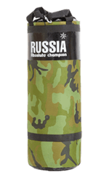 | Высота: 66см Диаметр: 25см Покрытие: Оксфорд+ПВХ Наполнитель: песок+опилки Крепление: стропа+карабин | 1774 | 1389 | 1292 | 1209 |  |  | 0
 | Мешок боксерский Армейский (20кг) |  | Высота: 68см Диаметр: 25см Покрытие: Оксфорд+ПВХ Наполнитель: песок+опилки Крепление: стропа+карабин | 2093 | 1639 | 1525 | 1426 |  |  | 0
 | Мешок боксерский Армейский (30кг) |  | Высота: 78см Диаметр: 29см Покрытие: Оксфорд+ПВХ Наполнитель: песок+опилки Крепление: стропа+карабин | 2310 | 1810 | 1683 | 1574 |  |  | 0
 | Мешок боксерский Армейский (40кг) | Для сильных и смелых! Стилизованные боксерские мешки цвета хаки, для любителей военной тематики. Может послужить оригинальным подарком для любителей единоборств! Подходит для отработки ударов в 2 уровня. УНИКАЛЬНОЕ ПРЕДЛОЖЕНИЕ !!! | Высота: 88см Диаметр: 29см Покрытие: Оксфорд+ПВХ Наполнитель: песок+опилки Крепление: стропа+карабин | 2509 | 1965 | 1827 | 1709 |  |  | 0
 | Мешок боксерский Стандарт (15кг) |  | Высота: 65см Диаметр: 24см Покрытие: тент.материал Наполнитель: песок+опилки Крепление: стропа+карабин | 1286 | 900 | 853 | 798 |  |  | 0
 | Мешок боксерский Стандарт (22кг) |  | Высота: 72см Диаметр: 25см Покрытие: тент.материал Наполнитель: песок+опилки Крепление: стропа+карабин | 1504 | 1052 | 998 | 933 |  |  | 0
 | Мешок боксерский Стандарт (30кг) |  | Высота: 78см Диаметр: 29см Покрытие: тент.материал Наполнитель: песок+опилки Крепление: стропа+карабин | 1800 | 1259 | 1194 | 1117 |  |  | 0
 | Мешок боксерский Стандарт (35кг) |  | Высота: 84см Диаметр: 29см Покрытие: тент.материал Наполнитель: песок+опилки Крепление: стропа+карабин | 1903 | 1331 | 1263 | 1181 |  |  | 0
 | Мешок боксерский Стандарт (40кг) |  | Высота: 88см Диаметр: 29см Покрытие: тент.материал Наполнитель: песок+опилки Крепление: стропа+карабин | 1978 | 1383 | 1312 | 1227 |  |  | 0
 | Мешок боксерский Стандарт (45кг) |  | Высота: 91см Диаметр: 29см Покрытие: тент.материал Наполнитель: песок+опилки Крепление: стропа+карабин | 2058 | 1439 | 1365 | 1277 |  |  | 0
 | Мешок боксерский Стандарт (50кг) |  | Высота: 95см Диаметр: 29см Покрытие: тент.материал Наполнитель: песок+опилки Крепление: стропа+карабин | 2137 | 1494 | 1417 | 1326 |  |  | 0
 | Мешок боксерский Стандарт (55кг) |  | Высота: 108см Диаметр: 29см Покрытие: тент.материал Наполнитель: песок+опилки Крепление: стропа+карабин | 2255 | 1577 | 1496 | 1399 |  |  | 0
 | Мешок боксерский Стандарт (60кг) |  | Высота: 102см Диаметр: 29см Покрытие: тент.материал Наполнитель: песок+опилки Крепление: стропа+карабин | 2382 | 1666 | 1580 | 1478 |  |  | 0
 | Мешок боксерский Стандарт (65кг) | Недорогие боксерские мешки, подходят для домашних тренировок. ХИТ ПРОДАЖ!!! | Высота: 110см Диаметр: 29см Покрытие: тент.материал Наполнитель: песок+опилки Крепление: стропа+карабин | 2650 | 1853 | 1758 | 1645 |  |  | 0
 | Мешок боксерский Стандарт (15кг) |  | Высота: 65см Диаметр: 24см Покрытие: тент.материал Наполнитель: песок+опилки Крепление: стропа+карабин | 1286 | 900 | 853 | 798 |  |  | 0
 | Мешок боксерский Стандарт (22кг) |  | Высота: 72см Диаметр: 25см Покрытие: тент.материал Наполнитель: песок+опилки Крепление: стропа+карабин | 1504 | 1052 | 998 | 933 |  |  | 0
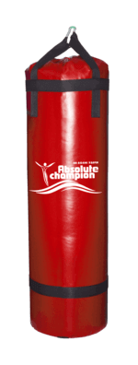
 | Мешок боксерский Стандарт (30кг) |  | Высота: 78см Диаметр: 29см Покрытие: тент.материал Наполнитель: песок+опилки Крепление: стропа+карабин | 1800 | 1259 | 1194 | 1117 |  |  | 0
 | Мешок боксерский Стандарт (35кг) |  | Высота: 84см Диаметр: 29см Покрытие: тент.материал Наполнитель: песок+опилки Крепление: стропа+карабин | 1903 | 1331 | 1263 | 1181 |  |  | 0
 | Мешок боксерский Стандарт (40кг) |  | Высота: 88см Диаметр: 29см Покрытие: тент.материал Наполнитель: песок+опилки Крепление: стропа+карабин | 1978 | 1383 | 1312 | 1227 |  |  | 0
 | Мешок боксерский Стандарт (45кг) |  | Высота: 91см Диаметр: 29см Покрытие: тент.материал Наполнитель: песок+опилки Крепление: стропа+карабин | 2058 | 1439 | 1365 | 1277 |  |  | 0
 | Мешок боксерский Стандарт (50кг) |  | Высота: 95см Диаметр: 29см Покрытие: тент.материал Наполнитель: песок+опилки Крепление: стропа+карабин | 2137 | 1494 | 1417 | 1326 |  |  | 0
 | Мешок боксерский Стандарт (55кг) |  | Высота: 108см Диаметр: 29см Покрытие: тент.материал Наполнитель: песок+опилки Крепление: стропа+карабин | 2255 | 1577 | 1496 | 1399 |  |  | 0
 | Мешок боксерский Стандарт (60кг) |  | Высота: 102см Диаметр: 29см Покрытие: тент.материал Наполнитель: песок+опилки Крепление: стропа+карабин | 2382 | 1666 | 1580 | 1478 |  |  | 0
 | Мешок боксерский Стандарт (65кг) | НОВИНКА!!! | Высота: 110см Диаметр: 29см Покрытие: тент.материал Наполнитель: песок+опилки Крепление: стропа+карабин | 2650 | 1853 | 1758 | 1645 |  |  | 0
 | Мешок боксерский Стандарт (15кг) |  | Высота: 65см Диаметр: 24см Покрытие: тент.материал Наполнитель: песок+опилки Крепление: стропа+карабин | 1286 | 900 | 853 | 798 |  |  | 0
 | Мешок боксерский Стандарт (22кг) |  | Высота: 72см Диаметр: 25см Покрытие: тент.материал Наполнитель: песок+опилки Крепление: стропа+карабин | 1504 | 1052 | 998 | 933 |  |  | 0
 | Мешок боксерский Стандарт (30кг) |  | Высота: 78см Диаметр: 29см Покрытие: тент.материал Наполнитель: песок+опилки Крепление: стропа+карабин | 1800 | 1259 | 1194 | 1117 |  |  | 0
 | Мешок боксерский Стандарт (35кг) |  | Высота: 84см Диаметр: 29см Покрытие: тент.материал Наполнитель: песок+опилки Крепление: стропа+карабин | 1903 | 1331 | 1263 | 1181 |  |  | 0
 | Мешок боксерский Стандарт (40кг) |  | Высота: 88см Диаметр: 29см Покрытие: тент.материал Наполнитель: песок+опилки Крепление: стропа+карабин | 1978 | 1383 | 1312 | 1227 |  |  | 0
 | Мешок боксерский Стандарт (45кг) |  | Высота: 91см Диаметр: 29см Покрытие: тент.материал Наполнитель: песок+опилки Крепление: стропа+карабин | 2058 | 1439 | 1365 | 1277 |  |  | 0
 | Мешок боксерский Стандарт (50кг) |  | Высота: 95см Диаметр: 29см Покрытие: тент.материал Наполнитель: песок+опилки Крепление: стропа+карабин | 2137 | 1494 | 1417 | 1326 |  |  | 0
 | Мешок боксерский Стандарт (55кг) |  | Высота: 108см Диаметр: 29см Покрытие: тент.материал Наполнитель: песок+опилки Крепление: стропа+карабин | 2255 | 1577 | 1496 | 1399 |  |  | 0
 | Мешок боксерский Стандарт (60кг) | НОВИНКА!!! | Высота: 102см Диаметр: 29см Покрытие: тент.материал Наполнитель: песок+опилки Крепление: стропа+карабин | 2382 | 1666 | 1580 | 1478 |  |  | 0
 | Мешок боксерский Стандарт (65кг) плюс |  | Высота: 110см Диаметр: 29см Покрытие: тент.материал Наполнитель: песок+опилки Крепление: стропа+карабин | 2650 | 1853 | 1758 | 1645 |  |  | 0
 | Мешок боксерский Стандарт плюс (15кг) |  | Высота: 68см Диаметр: 25см Покрытие: тент.материал Наполнитель: песок+опилки Крепление: стропа+карабин + кольцо + церь | 1699 | 1331 | 1238 | 1158 |  |  | 0
 | Мешок боксерский Стандарт плюс (20кг) |  | Высота: 75см Диаметр: 225см Покрытие: тент.материал Наполнитель: песок+опилки Крепление: стропа+карабин + кольцо + церь | 1793 | 1404 | 1306 | 1221 |  |  | 0
 | Мешок боксерский Стандарт плюс (25кг) |  | Высота: 75см Диаметр: 225см Покрытие: тент.материал Наполнитель: песок+опилки Крепление: стропа+карабин + кольцо + церь | 2062 | 1615 | 1502 | 1405 |  |  | 0
 | Мешок боксерский Стандарт плюс (30кг) |  | Высота: 80см Диаметр: 29см Покрытие: тент.материал Наполнитель: песок+опилки Крепление: стропа+карабин + кольцо + церь | 2243 | 1757 | 1634 | 1529 |  |  | 0
 | Мешок боксерский Стандарт плюс (35кг) |  | Высота: 80см Диаметр: 29см Покрытие: тент.материал Наполнитель: песок+опилки Крепление: стропа+карабин + кольцо + церь | 2369 | 1855 | 1725 | 1614 |  |  | 0
 | Мешок боксерский Стандарт плюс (40кг) |  | Высота: 88см Диаметр: 29см Покрытие: тент.материал Наполнитель: песок+опилки Крепление: стропа+карабин + кольцо + церь | 2465 | 1931 | 1796 | 1680 |  |  | 0
 | Мешок боксерский Стандарт плюс (45кг) |  | Высота: 88см Диаметр: 29см Покрытие: тент.материал Наполнитель: песок+опилки Крепление: стропа+карабин + кольцо + церь | 2612 | 2046 | 1903 | 1780 |  |  | 0
 | Мешок боксерский Стандарт плюс (50кг) |  | Высота: 97см Диаметр: 29см Покрытие: тент.материал Наполнитель: песок+опилки Крепление: стропа+карабин + кольцо + церь | 2904 | 2275 | 2115 | 1979 |  |  | 0
 | Мешок боксерский Стандарт плюс (55кг) |  | Высота: 97см Диаметр: 29см Покрытие: тент.материал Наполнитель: песок+опилки Крепление: стропа+карабин + кольцо + церь | 3065 | 2400 | 2232 | 2088 |  |  | 0
 | Мешок боксерский Стандарт плюс (60кг) |  | Высота: 105см Диаметр: 29см Покрытие: тент.материал Наполнитель: песок+опилки Крепление: стропа+карабин + кольцо + церь | 3275 | 2565 | 2385 | 2231 |  |  | 0
 | Мешок боксерский Премиум (15кг) |  | Высота: 65см Диаметр: 27см Покрытие: тент.материал Наполнитель: песок+опилки Крепление: металл.кольцо+цепь+карабин | 2194 | 1718 | 1598 | 1495 |  |  | 0
 | Мешок боксерский Премиум (22кг) |  | Высота: 72см Диаметр: 27см Покрытие: тент.материал Наполнитель: песок+опилки Крепление: металл.кольцо+цепь+карабин | 2767 | 2167 | 2015 | 1885 |  |  | 0
 | Мешок боксерский Премиум (35кг) |  | Высота: 80см Диаметр: 30см Покрытие: тент.материал Наполнитель: песок+опилки Крепление: металл.кольцо+цепь+карабин | 3116 | 2440 | 2269 | 2123 |  |  | 0
 | Мешок боксерский Премиум (50кг) |  | Высота: 96см Диаметр: 30см Покрытие: тент.материал Наполнитель: песок+опилки Крепление: металл.кольцо+цепь+карабин | 3461 | 2711 | 2521 | 2358 |  |  | 0
 | Мешок боксерский Премиум (65кг) |  | Высота: 109см Диаметр: 30см Покрытие: тент.материал Наполнитель: песок+опилки Крепление: металл.кольцо+цепь+карабин | 4498 | 3523 | 3277 | 3065 |  |  | 0
 | Мешок боксерский Премиум (85кг) |  | Высота: 115см Диаметр: 36см Покрытие: тент.материал Наполнитель: песок+опилки Крепление: металл.кольцо+цепь+карабин | 5883 | 4607 | 4285 | 4008 |  |  | 0
 | Мешок боксерский Премиум (100кг) | Классические мешки для отработки ударов. Отлично подойдут как профессионалам, так и любителям. Отличительной характеристикой данных мешков является металлическое кольцо, которое держит форму. Тентовый чехол высокой плотности обеспечивает долговечность эксплуатации. | Высота: 130см Диаметр: 36см Покрытие: тент.материал Наполнитель: песок+опилки Крепление: металл.кольцо+цепь+карабин | 6918 | 5418 | 5039 | 4714 |  |  | 0
 | Мешок боксерский Премиум (15кг) |  | Высота: 65см Диаметр: 27см Покрытие: тент.материал Наполнитель: песок+опилки Крепление: металл.кольцо+цепь+карабин | 2194 | 1718 | 1598 | 1495 |  |  | 0
 | Мешок боксерский Премиум (22кг) |  | Высота: 72см Диаметр: 27см Покрытие: тент.материал Наполнитель: песок+опилки Крепление: металл.кольцо+цепь+карабин | 2767 | 2167 | 2015 | 1885 |  |  | 0
 | Мешок боксерский Премиум (35кг) |  | Высота: 80см Диаметр: 30см Покрытие: тент.материал Наполнитель: песок+опилки Крепление: металл.кольцо+цепь+карабин | 3116 | 2440 | 2269 | 2123 |  |  | 0
 | Мешок боксерский Премиум (50кг) |  | Высота: 96см Диаметр: 30см Покрытие: тент.материал Наполнитель: песок+опилки Крепление: металл.кольцо+цепь+карабин | 3461 | 2711 | 2521 | 2358 |  |  | 0
 | Мешок боксерский Премиум (65кг) |  | Высота: 109см Диаметр: 30см Покрытие: тент.материал Наполнитель: песок+опилки Крепление: металл.кольцо+цепь+карабин | 4498 | 3523 | 3277 | 3065 |  |  | 0
 | Мешок боксерский Премиум (85кг) |  | Высота: 115см Диаметр: 36см Покрытие: тент.материал Наполнитель: песок+опилки Крепление: металл.кольцо+цепь+карабин | 5883 | 4607 | 4285 | 4008 |  |  | 0
 | Мешок боксерский Премиум (100кг) |  | Высота: 130см Диаметр: 36см Покрытие: тент.материал Наполнитель: песок+опилки Крепление: металл.кольцо+цепь+карабин | 6918 | 5418 | 5039 | 4714 |  |  | 0
 | Мешок боксерский Профи (20кг) |  | Высота: 72см Диаметр: 25см Покрытие: эко-кожа Наполнитель: резиновая крошка Крепление:металл.кольцо+цепь+карабин | 4650 | 3642 | 3387 | 3169 |  |  | 0
 | Мешок боксерский Профи (30кг) |  | Высота: 81см Диаметр: 29см Покрытие: эко-кожа Наполнитель: резиновая крошка Крепление:металл.кольцо+цепь+карабин | 5232 | 4098 | 3811 | 3565 |  |  | 0
 | Мешок боксерский Профи (40кг) |  | Высота: 84см Диаметр: 29см Покрытие: эко-кожа Наполнитель: резиновая крошка Крепление:металл.кольцо+цепь+карабин | 6007 | 4704 | 4375 | 4093 |  |  | 0
 | Мешок боксерский Профи (50кг) |  | Высота: 97см Диаметр: 29см Покрытие: эко-кожа Наполнитель: резиновая крошка Крепление:металл.кольцо+цепь+карабин | 6491 | 5084 | 4728 | 4423 |  |  | 0
 | Мешок боксерский Профи (60кг) |  | Высота: 105см Диаметр: 29см Покрытие: эко-кожа Наполнитель: резиновая крошка Крепление:металл.кольцо+цепь+карабин | 6879 | 5388 | 5010 | 4687 |  |  | 0
 | Мешок боксерский Профи (70кг) |  | Высота: 117см Диаметр: 36,5см Покрытие: эко-кожа Наполнитель: резиновая крошка Крепление:металл.кольцо+цепь+карабин | 8912 | 6980 | 6491 | 6073 |  |  | 0
 | Мешок боксерский Профи (80кг) |  | Высота: 120см Диаметр: 36,5см Покрытие: эко-кожа Наполнитель: резиновая крошка Крепление:металл.кольцо+цепь+карабин | 9590 | 7511 | 6985 | 6535 |  |  | 0
 | Мешок боксерский Профи (90кг) |  | Высота: 126см Диаметр: 36,5см Покрытие: эко-кожа Наполнитель: резиновая крошка Крепление:металл.кольцо+цепь+карабин | 10075 | 7891 | 7338 | 6865 |  |  | 0
 | Мешок боксерский Профи (100кг) | Одни из лучших боксерских мешков. В их разработке принимали участие профессиональные спортсмены, такие как Андрей Сироткин, трехкратный чемпион мира по кикбоксингу, профессиональный боксер. Мешки обладают высокой прочностью. ХИТ ПРОДАЖ!!! | Высота: 132см Диаметр: 36,5см Покрытие: эко-кожа Наполнитель: резиновая крошка Крепление:металл.кольцо+цепь+карабин | 10463 | 8194 | 7621 | 7129 |  |  | 0
 | Мешок для кикбоксинга (40кг) |  | Высота: 120см Диаметр: 25см Покрытие: тент.материал Наполнитель: песок+опилки Крепление: металл.кольцо+цепь+карабин | 5566 | 4359 | 4054 | 3793 |  |  | 0
 | Мешок для кикбоксинга (60кг) |  | Высота: 140см Диаметр: 30см Покрытие: тент.материал Наполнитель: песок+опилки Крепление: металл.кольцо+цепь+карабин | 6775 | 5306 | 4935 | 4617 |  |  | 0
 | Мешок для кикбоксинга (80кг) | Служат для отработки ударов в 3 уровня. Удлиненные мешки для кикбоксинга позволяют отрабатывать нижние удары ногами (лоу-кик). | Высота: 150см Диаметр: 35см Покрытие: тент.материал Наполнитель: песок+опилки Крепление: металл.кольцо+цепь+карабин | 8791 | 6885 | 6403 | 5990 |  |  | 0
 | Груша каплевидная (4кг) цвет: черный, красный |  | Диаметр: 26см Покрытие: эко-кожа Наполнитель: песок+опилки Крепление: ручка из кожи+карабин | 1120 | 877 | 816 | 763 |  |  | 0
 | Груша каплевидная (8кг) цвет: черный, красный | 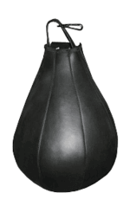 | Диаметр: 30см Покрытие: эко-кожа Наполнитель: песок+опилки Крепление: ручка из кожи+карабин | 1240 | 971 | 903 | 845 |  |  | 0
 | Груша каплевидная (12кг) цвет: черный, красный |  | Диаметр: 33см Покрытие: эко-кожа Наполнитель: песок+опилки Крепление: ручка из кожи+карабин | 1394 | 1092 | 1016 | 950 |  |  | 0
 | Груша каплевидная (16кг) цвет: черный, красный | Специальный снаряд грушевидной формы, чаще всего вешающейся на уровне головы. Предназначен для развития точности и быстроты удара . | Диаметр: 36см Покрытие: эко-кожа Наполнитель: песок+опилки Крепление: ручка из кожи+карабин | 1688 | 1322 | 1229 | 1150 |  |  | 0
 | Овальная груша (5кг) | 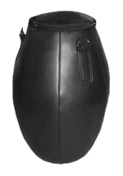 Специальный снаряд грушевидной формы, чаще всего вешающейся на уровне головы. Предназначен для развития точности и быстроты удара. | Диаметр: 26см Покрытие: эко-кожа Наполнитель: опилки Крепление: металл.кольцо+цепь+карабин | 2252 | 855 | 855 | 855 | 855 |  | 0
 | Кронштейн №1 | Служит для крепления боксерских мешков и груш к стене. | Максимальная нагрузка: до 35кг | 801 | 627 | 583 | 546 |  |  | 0
 | Кронштейн №2 | 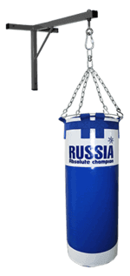 Служит для крепления боксерских мешков и груш к стене. ХИТ ПРОДАЖ!!! | Максимальная нагрузка: до 100кг | 976 | 764 | 711 | 665 |  |  | 0
 | Кронштейн №3 | 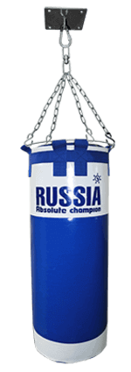 Служит для крепления боксерских мешков и груш к потолку. | Максимальная нагрузка: до 100кг | 627 | 491 | 457 | 427 |  |  | 0
 |  |  | Лапы, макивары, настенные подушки
 | Макивара "Проф" (250x400x100мм) | 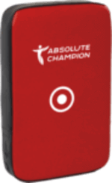 Тренировочный снаряд для эффективной отработки одиночных и серийных ударов руками, ногами и коленями. Кроме того, тренировка с использованием движущейся (наручной) макивары помогает развивать чувство дистанции и научится более точно выбирать момент для нанесения удара, но требует наличие помощника или партнера. | Покрытие: эко-кожа Наполнитель: комбинация поролона и пенополиуретана Детали дополнительно усилены ПВХ | 1730 | 1301 | 1210 | 1132 |  | под заказ от 50шт. | 0
 | Макивара "Проф" (350x600x100мм) | 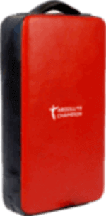 | Покрытие: эко-кожа Наполнитель: комбинация поролона и пенополиуретана Детали дополнительно усилены ПВХ | 3145 | 2365 | 2199 | 2057 |  | под заказ от 50шт. | 0
 | Макивара "Проф" (600x600x100мм) | 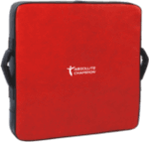 | Покрытие: эко-кожа Наполнитель: комбинация поролона и пенополиуретана Детали дополнительно усилены ПВХ | 6203 | 4664 | 4338 | 4058 |  | под заказ от 50шт. | 0
 | Макивара (300х600х100мм) | 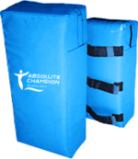 | Покрытие: тентовый материал Наполнитель: комбинация поролона и пенополиуритана | 2050 | 255 | 255 | 255 | 255 |  | 0
 | Настенная подушка (300х300х150мм) | 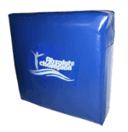 Можно использовать как альтернативу боксерским мешкам. Служат для отработки ударов руками и ногами в верхний и средний уровень, в зависимости от размера настенной подушки. Легко крепится к стене, занимает меньше места, чем боксерский мешок. | Покрытие: тентовый материал Наполнитель: поролон Крепление: крепится к стене болтами | 1948 | 1465 | 1362 | 1274 |  |  | 0
 | Настенная подушка (300х600х150мм) |  | Покрытие: тентовый материал Наполнитель: поролон Крепление: крепится к стене болтами | 2874 | 2161 | 2010 | 1880 |  |  | 0
 | Настенная подушка (600х600х150мм) |  | Покрытие: тентовый материал Наполнитель: поролон Крепление: крепится к стене болтами | 3323 | 2498 | 2324 | 2174 |  |  | 0
 | Пневматический мешок (4кг) |  | Высота: 60см Диаметр: 20см Покрытие: тентовый материал Наполнитель: опилки Подвесная система в комплекте | 1998 | 1502 | 1397 | 1307 |  |  | 0
 | Пневматический мешок (8кг) | Хороший тренажер для развития реакции и скорости удара. | Высота: 70см Диаметр: 25см Покрытие: тентовый материал Наполнитель: опилки Подвесная система в комплекте | 2332 | 1754 | 1631 | 1526 |  |  | 0
 |  |  | Боксерские перчатки и экипировка
1126 | Перчатки боксерские детские | Служат для защиты рук спортсмена и частей тела спарринг-партнера во время тренировок и поединков, так же необходимы при отработке ударов руками на спортивных снарядах, например, таких как боксерский мешок. Уберегут руки от травм, так же позволят вкладываться в удар с большей силой. АКЦИЯ!!! | Покрытие: искусственная кожа Наполнитель: регенерированное волокно-вата Вес: 4 унц., 6 унц., 8 унц. Цвет: синий, красный | 831 | 573 | 573 | 573 | 573 | 815 | 0
1130 | Перчатки боксерские детские | АКЦИЯ!!! | Покрытие: искусственная кожа Наполнитель: вторичный поролон Вес: 4 унц., 6 унц., 8 унц. Цвет: синий, красный | 853 | 587 | 587 | 587 | 587 | 836 | 0
1530 | Перчатки спарринговые | ХИТ ПРОДАЖ!!! | Покрытие: искусственная кожа Наполнитель: поролон, изолон Размер: S, M, L Цвет: синий, красный | 1285 | 72 | 72 | 72 | 72 |  | 0
1402 | Перчатки тренировочные | ХИТ ПРОДАЖ!!! | Покрытие: искусственная кожа Наполнитель: поролон, изолон Размер: S, M, L Цвет: синий, красный | 1117 | 296 | 296 | 296 | 296 |  | 0
1412 | Перчатки снарядные |  | Размер: S, M, L Цвет: синий, красный | 901 | 366 | 366 | 366 | 366 |  | 0
1130 |  |  | Покрытие: искусственная кожа Наполнитель: вторичный поролонВес: 10 унц, Цвет: красный черный синий | 801 | 627 | 583 | 546 |  |  | 0
...

